Anexo E, Hoja1
Formato para la sistematización de los diálogos ciudadanos y la Audiencia Pública de Rendición de cuentas
Nombre del espacio: UMV AL BARRIO -Ciclo de empoderamiento ciudadano sesión 1 | Entidad: Unidad Administrtiva Especial de Rehabilitación y Mantenimiento Vial | Fecha: 12 de mayo de 2026 | Lugar/medio(plataforma): Barrio Vitelma Carrera 7 este Nº 8C 58
Hora de inicio: 10:00 am | Hora de finalización: 12:00 m | Número de asistentes: 29 Ciudadanas y ciudadanos
1. Temas presentados por el Directivo de la entidad durante la jornada
La sesión I "UMV al Barrio – Ciclo de Empoderamiento Ciudadano" La jornada de la sesión 1 fue programada para el día 12 de mayo de 2026, en el horario de 10:00 a.m. a 12:00 a.m., teniendo como lugar de encuentro Carrera 7 este Nº 8C 58 barrio Vitelma. Como parte de la estrategia de convocatoria, se inició el proceso contactando de forma telefónica al Profesional del Fondo de Desarrollo Local de San Cristóbal, para indicarle la estrategia que se pretendía desarrollar con la población de la localidad. Posteriormente, se procedió al envío de la invitación formal a través del correo institucional de participación ciudadana, dirigido al encuentro de la sesión 1, para abordar la temática en un espacio dirigido a las personas mayore. En este mensaje se compartió la temática central de la actividad, así como los detalles logísticos de la misma. | 2. Para iniciar con el espacio, se llevó a cabo la Sesión del ciclo de empoderamiento ciudadano. En estas sesiones, se dialogó con la comunidad y se organizó el entorno con el material reservado. Inicialmente se consulto a los ciudadanos que problemáticas identifican frente al espacio público, posteriormente se organiza una lluvia de ideas a medida que los participantes avanzan sobre bifurcación de la calle; se indican las entidades que debe brindar una solución a cada una de estas problemáticas. | Por consiguiente, se trabajó en los siguientes temas: • Identifcación de las problemáticas en las vías de la ciudad a través de una lluvia de ideas de los participantes mientras avanzavan sobre la vía (material logístico). Se explicó a los ciudadanos que las vías de la ciudad se identifican y dependiendo de su sectorización algunas son competencia de diferentes entidades del distrito,cada vía cuenta con una entidad responsable de asumir su mantenimiento y arreglo, garantizando claridad sobre las competencias y responsabilidades institucionales. Se socializó la Misionalidad de las entidades del Sector Movilidad Esta dinámica buscó que los participantes reconocieran las competencias de cada entidad involucrada, especialmente las de la UAERMV, y así apropiaran su misión. Para dar cierre, se implementó la actividad de la telaraña donde se le enseñó a los participantes de manera didáctica la forma correcta de aportar en el control social y la conformación de las veedurías ciudadanas. • Recepción y atención de PQRSFD Se informó que cada entidad recibe las Peticiones, Quejas, Reclamos, Sugerencias y Felicitaciones (PQRSFD), las cuales son radicadas, revisadas y respondidas dentro de los plazos establecidos por la ley, que en este caso corresponden a 15 días hábiles. Además, se indicó que, si una vía no es competencia de la UMV, la solicitud se remite a la entidad correspondiente y se comunica al ciudadano cuál es la institución encargada de dar respuesta a su caso. | Al finalizar la sesión,se recoge las solicitudes de los asistentes a través de PQRS, atendiendo sus inquietudes y sugerencias. Para concluir, se realiza una encuesta de satisfacción que permite evaluar la efectividad de los espacios de participación ciudadana y mejorar futuras iniciativas. Se hace entrega del refrigerio.
atº |  | 3. Respuesta a las inquietudes presentadas | 4. Compromisos asumidos
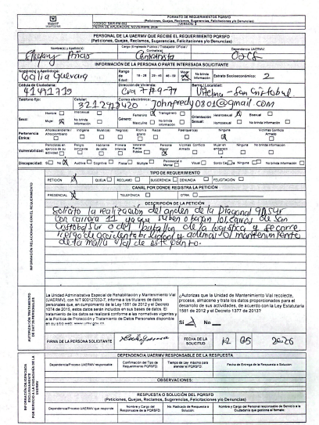 |  | Durante la sesión se toma el Anterior PQRS el cual fue radicaco bajo el numero: | Ninguno
5.Temas recurrentes :
Como temas recurrentes de las y los ciudadanos, están: • Cumplimiento de compromisos de la entidad.

 | 6. Agenda de la jornada Bienvenida a los participantes. Saludo y Presentación. Identificación de las problemáticas en la malla vial. Qué es el espacio público Misionalidad UMV y competencias de cada entidad que conforman el Sector Movilidad. Identificación de las vías en la ciudad Recepción y atención de los PQRS Encuestas de satisfacción del espacio. Entrega de refrigerios. Despedida.
 | 7. Metodologia del espacio: • Para iniciar con el espacio, se llevó a cabo la Sesión I del ciclo de empoderamiento ciudadano. En esta sesión, se dialogó con la comunidad y se organizó el entorno con el material reservado. Inicialmente se consultó a los ciudadanos que entienden ellos por espacio público y qué problemátticas identificaban en la malla vial, posteriormente, se organizó una lluvia de ideas donde se le solicito a cada ciudadano plasmar una problemática, qué entidad se creía que debe brindar una solución y cuál sería el compromiso por parte de la ciudadanía. Por consiguiente, se trabajaron los siguientes temas: • Misión entidades del Sector Movilidad Esta dinámica buscó que los participantes reconocieran las competencias de cada entidad involucrada, especialmente las de la UAERMV, y así apropiaran su misión. • Identificación de las vías en la ciudad Se explicó a los ciudadanos que las vías de la ciudad se identifican mediante los códigos CIV, los cuales son administrados por la UMV o, en su defecto, por las alcaldías locales. Cada vía cuenta con una entidad responsable de asumir su mantenimiento y arreglo, garantizando claridad sobre las competencias y responsabilidades institucionales. Para dar cierra, se implementó la metodología de la telaraña, donde se lanzaba una cuerda a un participante al azar para dar respuesta a diferentes interrogantes en torno a temas de control social y conformación de veedurias, donde cada quien realizó los aportes basado en sus conocimientos, luego de ello, se dio claridad y se informó la manera correcta de adelantar las labores de veeduría ciudadana, hasta formar una telaraña a lo largo del salón de forma circular. • Recepción y atención de PQRSFD Se informó que cada entidad recibe las Peticiones, Quejas, Reclamos, Sugerencias y Felicitaciones (PQRSFD), las cuales son radicadas, revisadas y respondidas dentro de los plazos establecidos por la ley, que en este caso corresponden a 15 días hábiles. Además, se indicó que, si un

 | 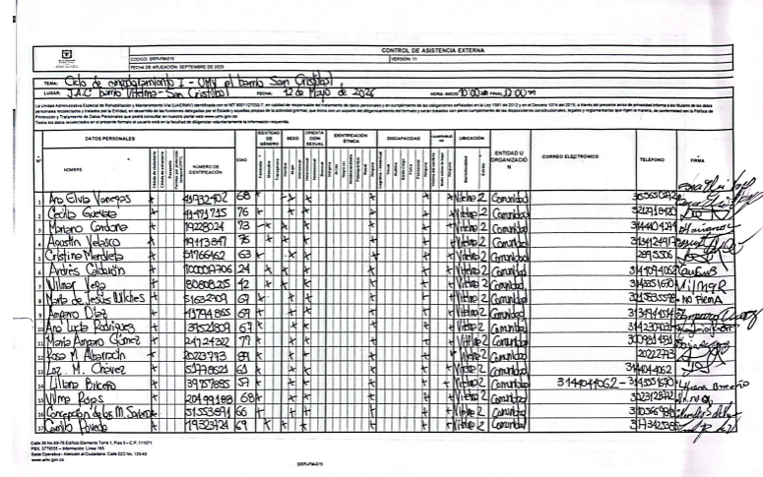 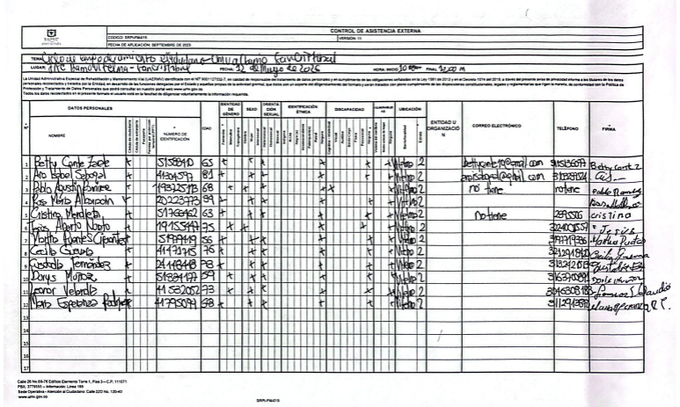 8.Listado de asistencia:
 | 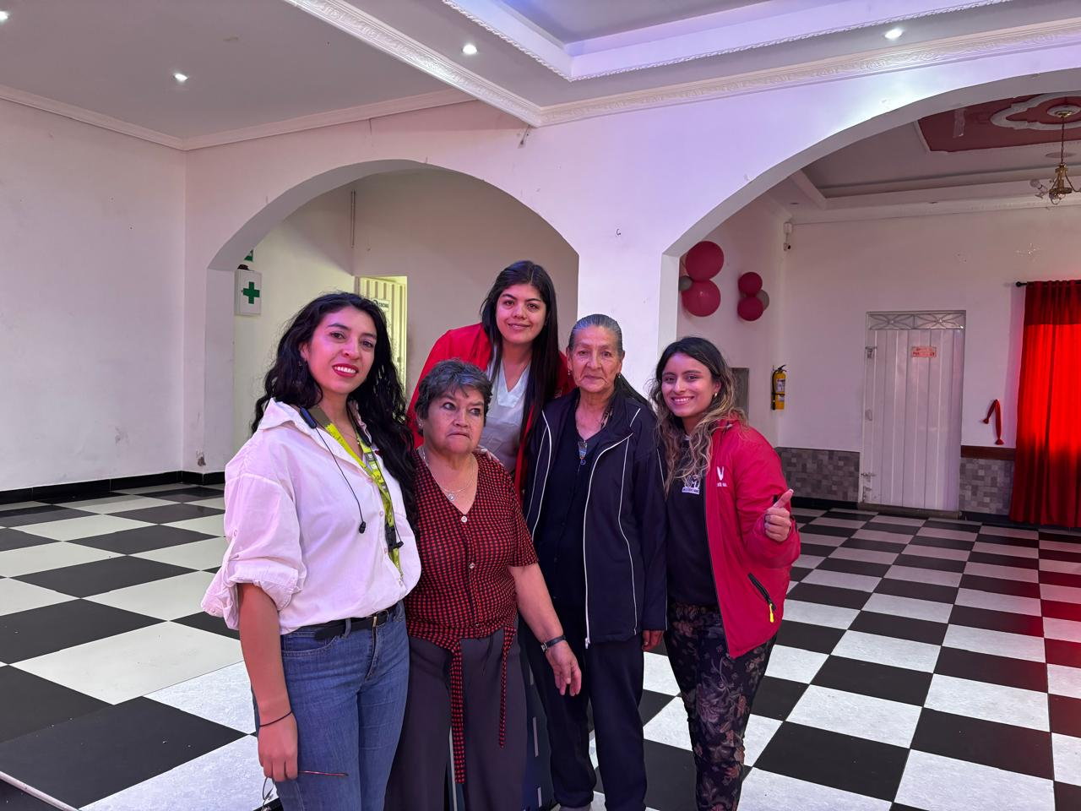 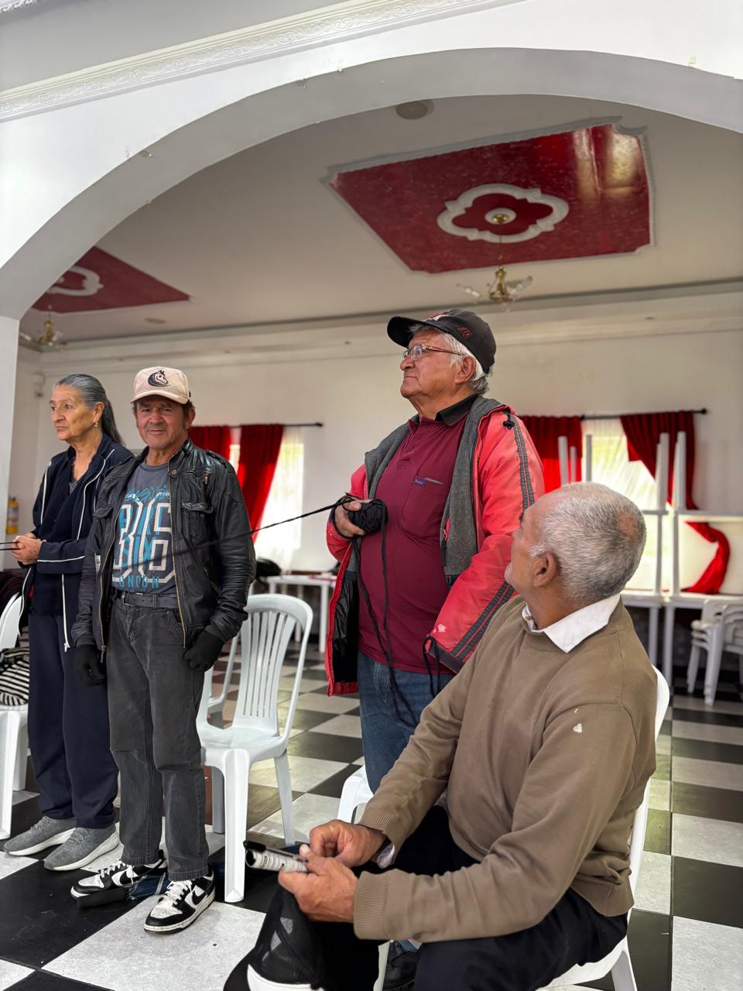 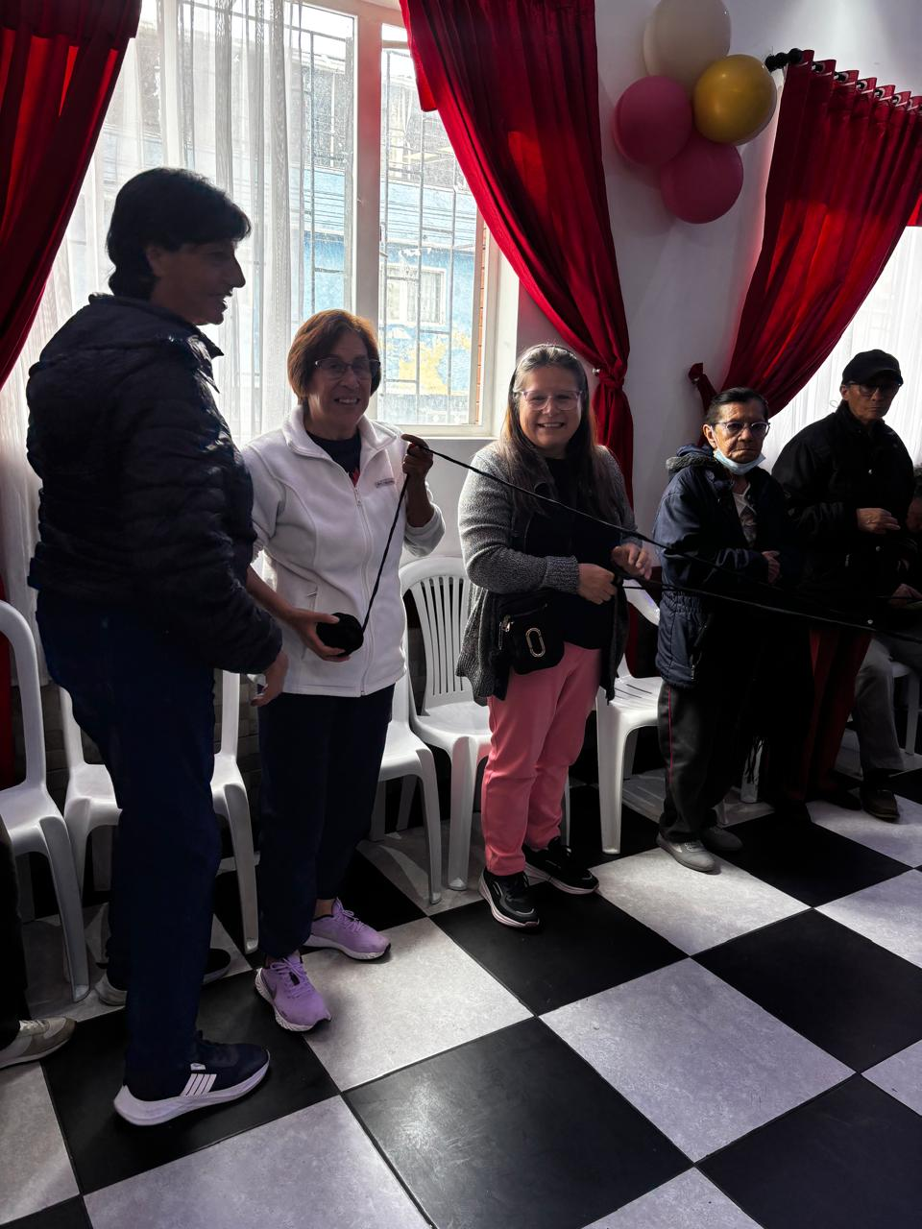 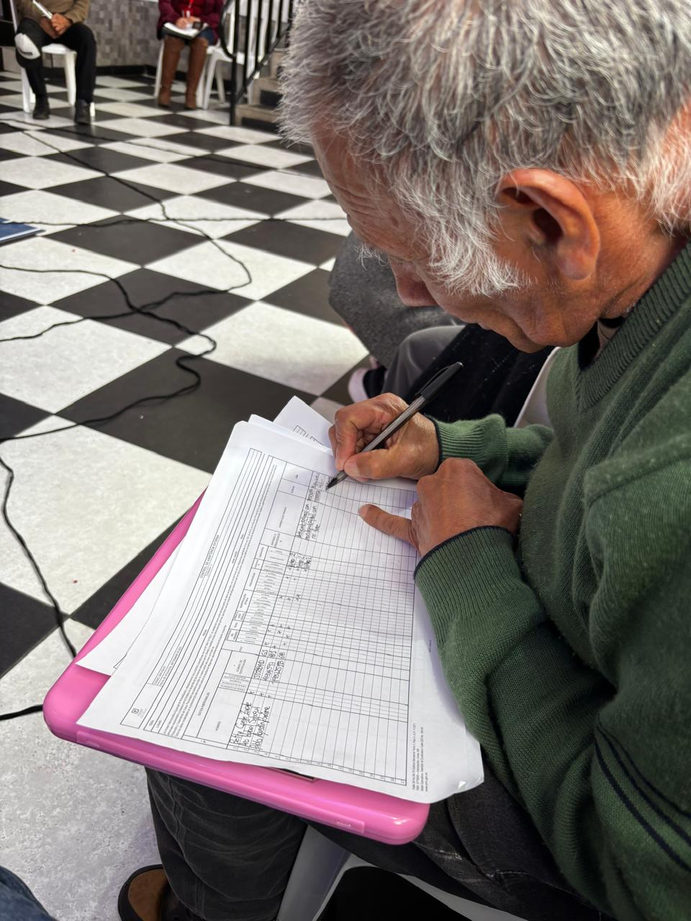 9. Registro Fotográfico:

Nombre de la persona que sistematiza: | Azucena Salazar Giraldo | Nombre del/la moderador/a del diálogo ciudadano: | Sthefany Arias Azucena Salazar Giraldo
Correo electrónico: | azucena.salazar@umv.gov.co | Correo electrónico: | sthefany.arias@umv.gov.co azucena.salazar@umv.gov.co

